Especificaciones GENETEC
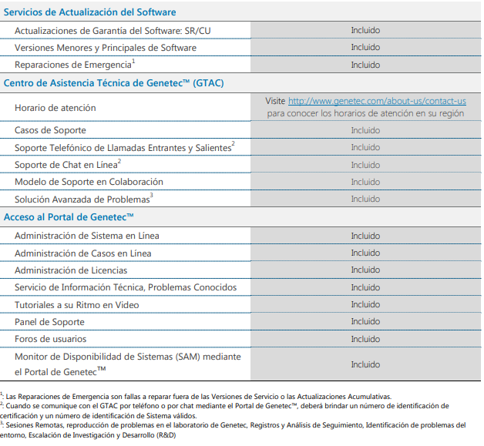
SOPORTE DE FABRICA GENETEC
Genetec advantage proporciona lo siguiente:
Advantage incluye soporte colaborativo premium con resolución de problemas avanzada, recursos de soporte especializados que incluyen hasta 40 horas de asesoría técnica por año y acceso a todas las versiones de software y herramientas proactivas de estado del sistema.
Advantage ofrece a los clientes acceso ilimitado al soporte técnico¹ y las nuevas versiones de software, ya sean menores o principales, así como también a varios servicios de valor añadido a fin de mantener el rendimiento del sistema de manera proactiva.
COMUNICACIÓN CON EL GTAC: El soporte En Vivo está disponible durante los horarios de atención por teléfono y mediante nuestros servicios de Chat en línea en el portal de Genetec. La sección de Asistencia Técnica del Portal de Genetec™ es la extensión en línea del Centro de Asistencia Técnica de Genetec, donde podrá encontrar información de soporte detallada y herramientas para todo nuestro conjunto de soluciones de seguridad IP.
SOPORTE DEDICADO: Ponen a su disposición un tipo de soporte dedicado y personalizado para responder a todos los problemas o todas las preguntas que el cliente pueda tener sobre el Sistema de Seguridad de Genetec™ de sus usuarios finales. La administración de sus necesidades de soporte está a cargo de un miembro de alto nivel de experiencia del Equipo de Soporte Técnico de Genetec™ que conoce en detalle las soluciones de Genetec™, las técnicas de solución de problemas y los aspectos específicos de su entorno de producción de Genetec™. Se incluyen revisiones mensuales de los casos de soporte abiertos y una evaluación remota del sistema una vez por año.
ASESORÍA TÉCNICA: La Asesoría Técnica de Genetec™ está disponible para ofrecerles a nuestros clientes asistencia con los proyectos, incluida la configuración y el uso de productos de Genetec™, la planificación de instalación/migración/actualización de sistemas o evaluaciones de estado o status. Reciba hasta 40 horas de asesoría técnica para usar según sus necesidades de servicios, incluida la asistencia durante la preparación para actualizaciones, expansiones y transferencia de base de datos de sistemas o la evaluación detallada de la salud y el rendimiento de su sistema. Los clientes que posean cobertura válida de Genetec™ Advantage pueden realizar solicitudes de Asesoría Técnica al equipo de Servicio Técnico de Genetec™ usando sus horas de asesoría técnica disponibles. La asesoría técnica disponible se puede reservar en el Portal de Genetec™ y se agendará para el horario de atención normal del GTAC en su región.
SERVICIOS EN LA NUBE GRATUITOS: Experimente los beneficios de los servicios de nube híbrida de Genetec™. Proteja archivos de video importantes e incremente fácilmente el período de retención de videos sin invertir en hardware adicional con Almacenamiento en la Nube, y extienda la cobertura de la videovigilancia a sitios remotos sin implementar servidores locales con las conexiones de cámara de Stratocast™. Reciba hasta 100 terabytes de Almacenamiento en la Nube de Genetec™ y hasta 100 conexiones de cámaras de Stratocast™ como parte de este paquete integral. Los Servicios de Nube disponibles se pueden canjear mediante el Portal de Genetec™.

